PST Général
Sylv'ACCTES Rhône Alpes |  | Projet Sylvicole Territorial |  |  |  | Territoire (nom et joindre liste des communes au périmètre): |  | Territoire de la Charte Forestière Bas-Dauphiné et Bonnevaux

Contexte local

Stratégie forestière du territoire (synthèse des actions forestières)
La réflexion de la création de la Charte débute en 2011 et ce sont 5 Intercommunalités qui se concertent et travaillent sur un programme d’actions traitant des enjeux à la fois économiques, sociaux et environnementaux. Un diagnostic de la filière et un programme d'actions ont été réalisés en concertation avec l’ensemble des acteurs de la filière, des usagers de la forêt et des élus du territoire. La première programmation de la Charte Forestière est signée en décembre 2014, pour 5 ans. A ce jour, la Charte Forestière est sur sa deuxième programmation 2020-2025. Portée par Bièvre Isère Communauté, elle compte suite aux différentes fusions 3 intercommunalités membres et couvre 83 communes. Le massif forestier représente 26% du territoire, soit une surface de 28 400 ha. Il se caractérise par un fort morcellement, avec environ 22 000 propriétaires forestiers. La structure de peuplement majoritaire est le taillis et taillis sous futaie de châtaigner. Les principales productions issues des forêts locales sont le bois de chauffage (bûche et plaquette forestière) et les piquets. Le massif compte également des peuplements de peuplier importants pour la filière locale. Le contexte environnemental du territoire est fortement marqué par les zones humides et les cours d’eau. En outre ce sont plus de 300 étangs qui façonnent le paysage forestier. Le massif forestier joue également un important rôle social. Il est fréquenté par de nombreux randonneurs, cavaliers, vttistes empruntant les 830 km de chemins inscrits au PDIPR. De plus, d’autres activités comme la chasse ou la pêche sont bien le symbole d’un milieu à multi usage. Les enjeux recensés lors de la réalisation du diagnostic, sont des enjeux : - Economiques liés à la qualité de l’exploitation forestière, l’inadaptation de la desserte forestière et aux difficultés d’approvisionnement dues à la concurrence, le besoin d’informations et de mise en réseau des exploitants forestiers. - Sociaux et environnementaux concernant l’a
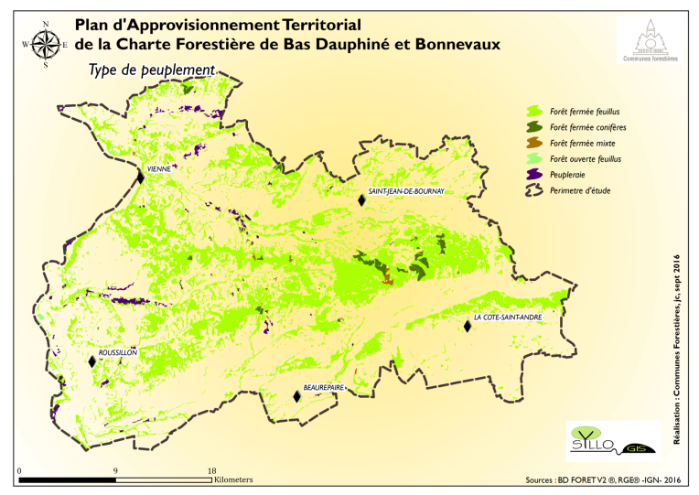
Grandes formations forestières |  | Surfaces (en ha) |  |  |  |  | Essences principales |  | Proportion (en %)
Forêt fermée feuillus |  | 26500 ha |  | joindre une carte du territoire représentant les grands types de peuplements forestiers |  |  | Châtaigners purs |  | 28
Forêt fermée conifères |  | 700 ha |  |  |  |  | Chênes purs |  | 9
Forêt fermée mixte |  | 100 ha |  |  |  |  | Robiniers purs |  | 5
forêt ouverte feuillus |  | 200 ha |  |  |  |  | Peupleraies |  | 3
Peupleraie |  | 900 ha |  |  |  |  | Douglas (forêt fermée conifères) |  | 2

Surface de forêt publique |  | 2500 |  | ha

Proportion communale | 81 | domaniale | 9 | %

Surface forêt privée (en ha) |  | 25900 | Surface moyenne par parcelle (en ha) |  |  | 0.9

Nombre de comptes de propriété |  | privée | 22,000 | public | 38

Economie forestière locale

Kilomètres de desserte en forêt |  | information non connue |  | km | Nombre de places de dépôts |  |  | information non connue

Nombres de scieries | 21 (entreprises 1ère transformation) |  | exploitants forestiers et entreprises de travaux forestiers |  | 68

Volume de bois exploité annuellement |  |  | 120 000 (volume estimé issu du PAT, volume bois bûche quantifiée difficilement) |  | m3

Proportion par catégorie de produits |  |  | Prix moyens pratiqués
Bois d'œuvre | 11 | % | 90 | €/m3
Bois énergie | 89 | % | 0 | €/tonne sur pied pour le BE (voire négatif) | 3€/tonne si on ne laisse pas de rémanents
Autre |  | % | 10 | €/tonne sur pied

Itinéraires sylvicoles à enjeux
Itinéraire sylvicole |  | Intérêt et enjeux locaux pour sa mise en œuvre |  |  |  | Difficultés de mise en œuvre |  |  | Surface potentiellement concernée par l'itinéraire (en ha)

Conversion de peuplements feuillus (Taillis ou TSF ou autre) en futaie irrégulière |  | Forêt en continue, Paysage,Stockage du carbone, Qualité de l’eau des rivières et de l’eau potable, Moins d’érosion, Production de bois d’œuvre, piquets, bois énergie; Approvisionnement filière piquet et bois energie, permettre une meilleure résilience avec une diversification d'essence, de strates… |  |  |  | Manque de main d’œuvre locale et qualifiée Technique de marquage des bois et des cloisonnements plus complexe et plus longue. Coût des interventions sylvicoles plus élevé car rendement moindre en petit bois |  |  | 1400

Irrégularisation et diversification des peuplements résineux |  | Apporter de la résilience aux peuplements, via la resistance par association (association résineux/ feullus et mélange d'essences) Obtenir de la régénration naturelle et progressivement différents étages de végétation (irrégularisation). Pour accélerer la diversification, possibilités d'apporter d'autres essences via un complément de régénération. Amélioration d e la qualité des peuplements permettant la création d'une filière bois d'oeuvre locale. |  |  |  | Sols perturbés par la plantation récente qui entraine un déficit de régénération. Peuplements monospécifiques relativement sensibles aux aléas actuels et liés au changement climatique (par exemple les peuplements d'épicéas). Manque de main d'œuvre et de culture sylvicole sur le travail d'irrégularisation. |  |  | 50

Récapitulatif
PST | Climat | Amélioration Biodiversité | Impacts écosystémiques | Impacts économiques
 | BAP | BBP | BCP écosystème | BCP économie
Cadre
IT1 | 4 | 4 | 4 | 3
IT2 | 3 | 4 | 3 | 3

PST_BVX38

